ｱｷｭｰﾑﾚｰﾀｰ三方弁
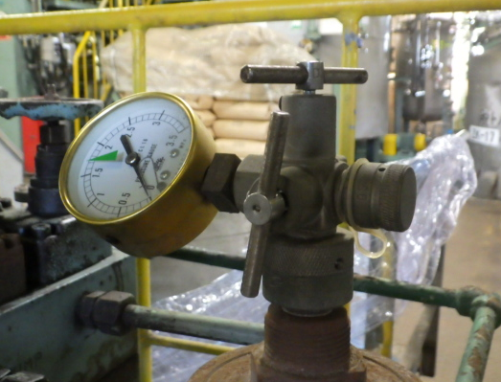

油圧ﾕﾆｯﾄ稼働時、ｱｷｭｰﾑﾚｰﾀｰ圧力が通常1.5MPa～2.0MPaの範囲内で運転する。

